Sheet1
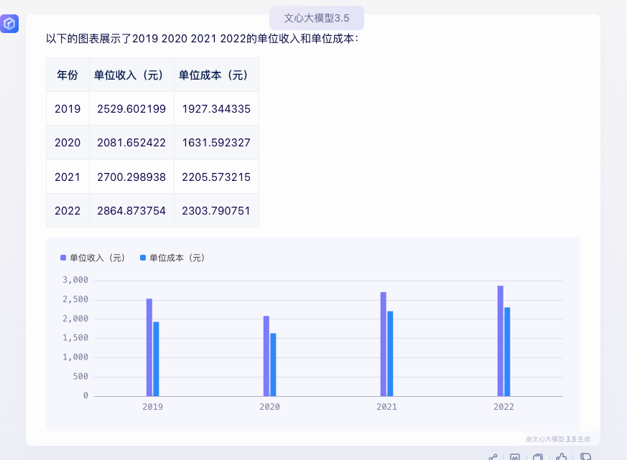

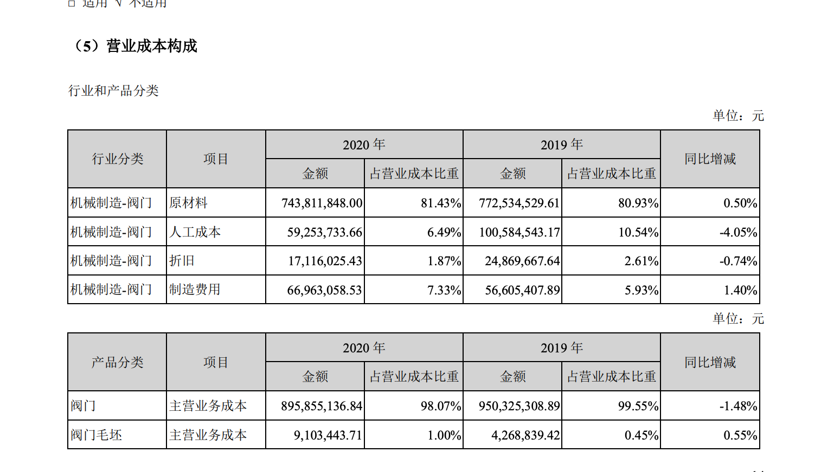
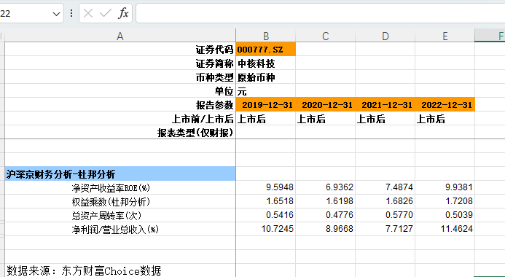

 | 2019 | 2020 | 2021 | 2022

收入 | 1247283604.1 | 1142968732 | 1527545608 | 1446532056
成本 | 950325308 | 895855136 | 1247681740 | 1163230026
销售数量 | 493,075 | 549,068 | 565695 | 504920
单位收入 | 2529.6021986 | 2081.6524219 | 2700.2989385 | 2864.8737543
单位成本 | 1927.344335 | 1631.5923274 | 2205.5732152 | 2303.790751

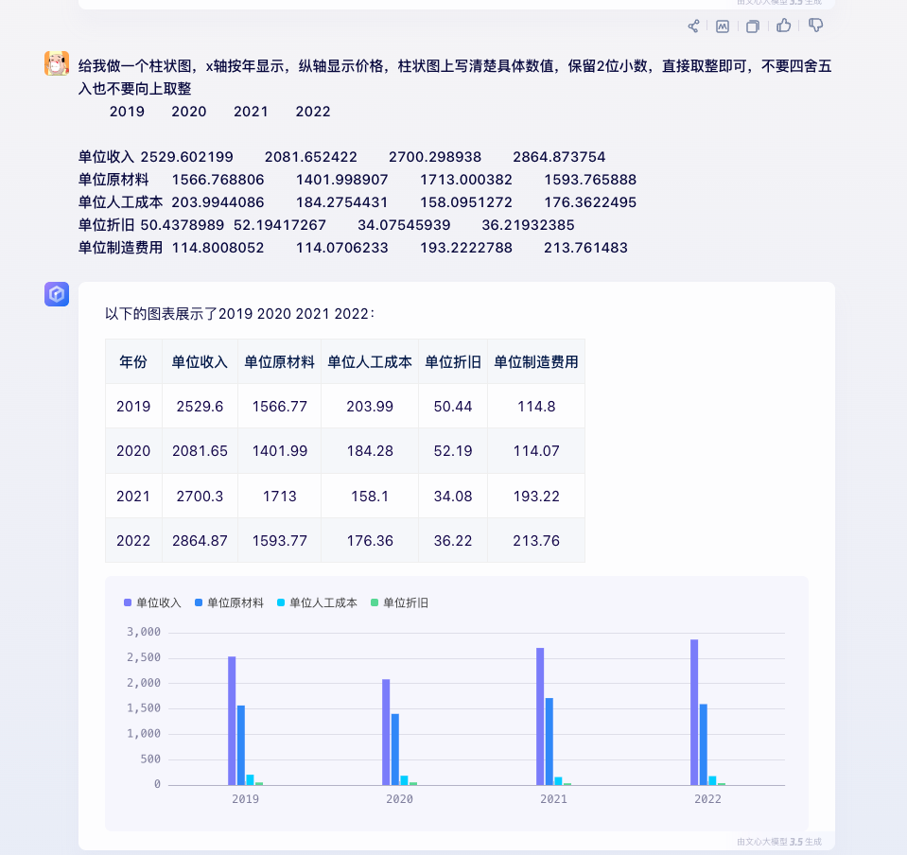
原材料 | 772,534,529 | 769,792,736 | 969035751 | 804724272
人工成本 | 100,584,543 | 101,179,749 | 89433623 | 89048827
折旧 | 24,869,667 | 28,658,150 | 19276317 | 18287861
制造费用 | 56,605,407 | 62,632,529 | 109304877 | 107932448

 | 2019 | 2020 | 2021 | 2022
单位原材料 | 1566.768806 | 1401.9989072 | 1713.0003818 | 1593.7658877
单位人工成本 | 203.99440856 | 184.27544311 | 158.09512723 | 176.36224947
单位折旧 | 50.4378989 | 52.194172671 | 34.075459391 | 36.219323853
单位制造费用 | 114.80080515 | 114.07062331 | 193.22227879 | 213.76148301

结果
年份 | 营业收入（亿元） | 经营活动现金流入（亿元） | 净利润 | 经营活动产生的现金流量净额 | 经营活动净额(亿元) | 筹资净额（亿元） | 投资净额（亿元） | 营业成本 | 营业税金及附加 | 销售费用 | 管理费用 | 研发费用 | 经营活动产生利润 | 销售毛利率 | 总资产周转率（次） | 应收账款周转率【未包含票据】（次） | 存货周转率（次） | 固定资产周转率（次） | 货币资金（亿元） | 存货（亿元） | 应收票据及应收账款（亿元） | 固定资产（亿元） | 在建工程（亿元） | 可供出售的金融资产（亿元） | 商誉（亿元） | 无形资产（亿元） | 其他流动资产（亿元） | 应付票据及应付账款（亿元） | 应交税费（亿元） | 其他应付款（亿元） | 有息负债 | 预收款项（亿元） | 营业收入（亿元） | 净利润
2014 | 10.4 | 9.03 | 0.71 | -0.02 |  |  |  |  |  |  |  |  |  |  |  |  |  |  | 1.85 | 4.67 | 3.98 | 4.35 | 0.01 | 0.78 | 0.01 | 0.77 | 0 | 2.77 | 0 | 0.6 | 0.95 | 0.96 | 10.4 | 0.71
2015 | 10.34 | 9.05 | 0.83 | 0.77 | 0.77 | -0.12 | 0.08 |  |  |  |  |  |  |  |  |  |  |  | 2.53 | 3.75 | 5.15 | 4.08 | 0.03 | 0.78 | 0.01 | 0.75 | 0.01 | 2.83 | 0.09 | 0.43 | 1.09 | 0.96 | 10.34 | 0.83
2016 | 9.67 | 7.82 | 1.02 | 0.1 | 0.1 | -0.22 | 0.37 |  |  |  |  |  |  |  |  |  |  |  | 2.83 | 2.51 | 6.5 | 2.96 | 0 | 1.37 | 0.01 | 0.53 | 0.01 | 3.33 | 0.1 | 0.48 | 0.33 | 0.75 | 9.67 | 1.02
2017 | 8.73 | 7.73 | 0.4 | -0.76 | -0.76 | 0.07 | 0.28 | 83.14 | 0.84 | 7.77 | 12.64 | 0 | -4.4 | 16.85 | 0.43 | 1.3 | 2.28 | 3.05 | 2.35 | 3.84 | 6.84 | 2.75 | 0 | 1.42 | 0.01 | 0.52 | 0.01 | 4.2 | 0.02 | 0.55 | 0.73 | 1.11 | 8.73 | 0.4
2018 | 12.26 | 9.31 | 1.02 | 0.57 | 0.57 | -0.12 | -0.19 | 79.59 | 0.52 | 7.6 | 8.23 | 3.45 | 0.59 | 20.4 | 0.56 | 1.74 | 2.3 | 4.6 | 2.71 | 4.63 | 7.21 | 2.57 | 0 | 1.81 | 0.01 | 0.52 | 0 | 5.88 | 0.09 | 0.66 | 0.8 | 0.59 | 12.26 | 1.02
2019 | 12.65 | 10.25 | 1.35 | -0.78 | -0.78 | 0.87 | -0.22 | 75.9 | 0.76 | 9.99 | 8.1 | 3.53 | 1.69 | 24.09 | 0.54 | 1.7 | 2.27 | 5.09 | 2.63 | 3.8 | 7.6 | 2.39 | 0.01 | 0 | 0.01 | 0.5 | 0 | 4.75 | 0.02 | 1.03 | 2.09 | 0.78 | 12.65 | 1.35
2020 | 11.66 | 10.4 | 1.04 | -0.15 | -0.15 | -1.05 | -0.04 | 78.28 | 0.65 | 7.89 | 8.14 | 4.1 | 0.91 | 21.71 | 0.47 | 1.6 | 2.26 | 5.06 | 1.34 | 4.26 | 6.98 | 2.21 | 0 | 0 | 0.01 | 0.49 | 0 | 5.02 | 0.07 | 1.01 | 1.53 | 0.28 | 11.66 | 1.04
2021 | 15.57 | 12.54 | 1.2 | 1.41 | 1.41 | 0.06 | 0.39 | 81.58 | 0.58 | 4.78 | 7.77 | 3.46 | 1.79 | 18.41 | 0.57 | 1.91 | 2.81 | 7.21 | 3.1 | 4.76 | 9.27 | 2.1 | 0.08 | 0 | 0.01 | 0.5 | 0.02 | 6.09 | 0.31 | 1.34 | 1.8 | 0 | 15.57 | 1.2
2022 | 15 | 14.1 | 1.71 | -0.1 | -0.1 | -1.03 | 1.12 | 79.64 | 0.62 | 4.53 | 8.64 | 4.25 | 2.29 | 20.35 | 0.5 | 1.67 | 2.45 | 7 | 3.12 | 4.95 | 8.59 | 2.17 | 0.09 | 0 | 0.01 | 0.48 | 0 | 7.07 | 0.15 | 1.28 | 1.31 | 0 | 15 | 1.71

中核科技历年现金流量净额（单位：亿元）
中核科技历年营业收入 & 现金流入（单位：亿元）
中核科技历年净利润 & 经营活动现金净额（单位：亿元）
【Optional】中核科技历年净利润 & 营收（单位：亿元）

中核科技历年收入成本构成（%）
中核科技历年毛利率（%）
中核科技历年周转率（单位：次）

中核科技历年资产堆积图(单位：亿元)
中核科技历年负债堆积图(单位：亿元)

